parameters
$$\frac{Q\left(n−1\right)−Q\left(n\right)}{Q\left(n−1\right)}∗100\%$$
N | name_old | name | example | desc | units | formula | comments | pics | desc_rus | role_1 | role_2
1 | mome | winmon | 11 | the first month of winter low-flow period | month |  | not used in 2.1.1 |  | месяц, с которого начинается зимняя межень
2 | grad | grad1 | 1.5 | rate of durial change in discharge of ground-routed waters | ratio |  | if change in discarge in Q is higher then grad, the runoff is supposed to be formed by surface routed waters |  | 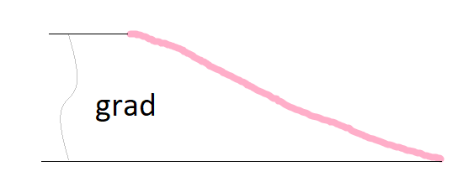 интенсивность спада/подъема расхода воды за счет грунтовой составляющей, выраженная в долях от расхода предшествующего дня | separates groundwater from surface water
3 | grad1 | grad2 | 2 | rate of durial change in discharge of ground-routed waters during the seasona flood | ratio | "" | "" |  | интенсивность спада/подъема расхода воды на спаде половодья за счет грунтовой составляющей, выраженная в долях от расхода предшествующего дня |  | finds the end of the seasonal flood
$$\frac{Q_{gr}\left(1\right)−Q_{gr}\left(floodend\right)}{Qgr\left(1\right)}∗100\%$$
4 | kdQgr1 | gratio | 150 | maximum accebtable excess of the groundwater discharge after the seasonal flood over the groundwater discharge before the seasonal flood | % |  | can be defined approximately: results are not very sensitive ralative to this parameter |  | 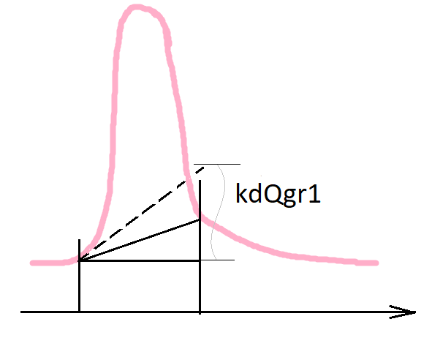 максимально допустимое повышение грунтовой составляющей по сравнению с начальным значением (уже после спада половодья) В процентах!!!
5 | polmon1 | ftmon1 | 2 | the earliest month when the seasonal flood can start | month |  | can be defined approximately: results are not very sensitive ralative to this parameter |  | cамый ранний месяц, когда может наблюдаться начало половодья |  | finds the beginning of the seasonal flood
6 | polmon2 | ftmon2 | 5 | the latest month when the seasonal flood can start | month |  | can be defined approximately: results are not very sensitive ralative to this parameter |  | самый поздний месяц, когда может наблюдаться начало половодья
7 | polkol1 | ftrisedays1 | 15 | amount of days from the beginning of the seasonal flood with Q raise with a mean gradient value not lower then polgrad(1) | days |  |  |  | количество дней с начала половодья с устойчивым увеличением в среднем =установленному градиенту (polgrad(1))
8 | polkol2 | ftrisedays2 | 25 | amount of days from the beginning of the seasonal flood with positive Q raise | days |  |  |  | количество дней с начала половодья с устойчивым увеличением в среднем на >=0 %
9 | polkol3 | ftdays | 30 | amount of days from the beginning of the seasonal flood when the main part of the seasonal flood passes | days |  | can be defined approximately: results are not very sensitive ralative to this parameter | 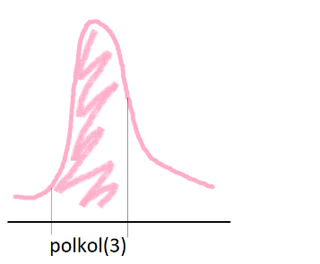 | количество дней с начала половодья, за которое проходит основная волна половодья
$$\frac{Q\left(n−1\right)−Q\left(n\right)}{Q\left(n−1\right)}∗100\%$$
10 | polgrad1 | ftrise | 10 | mean rate of durial change in discharge during the raise of the seasonal flood | % |  |  |  | значения градиента устойчивого увеличения расхода в начале половодья
$$\frac{\overline{Q}\left(polkol(3)\right)}{Q\left(1\right)}$$
11 | polgrad2 | ftratio | 6 | how many times Q mean during the polkol(3) period exceeds Q before the beginning of the seasonal flood | ratio |  | can be defined approximately: results are not very sensitive ralative to this parameter |  | во сколько раз средний расход воды за половодье (polkol(3)) гарантированно превышает предшествующий половодью меженный уровень
12 | prodspada | ftrecdays | 20 | when grad1 switches on grad (days from the seasonal flood maximum) | days |  | can be defined approximately: results are not very sensitive ralative to this parameter |  | кол-во дней с даты max расхода деяствия grad, после этого переходит на grad1 | separates groundwater from surface water
13 | - | spcomp | 2 | how much longer should be the spring flood than sprecdays to activate the exponential recession curve | ratio
14 | nPav | precdays | 5 | time interval for which the amount of precipitation and is analysed to identify an occasional flood | days |  | stricktly an ODD number |  | количество дней, за которое анализируется сумма осадков и сумма температур! НЕЧЕТНОЕ ЧИСЛО! |  | finds occasional flood superimposed on the seasonal flood
15 | nZam | frostdays | 15 | time interval for which the mean temperature is analysed to identify a frost event | days |  | stricktly an ODD number |  | колическтво дней за которое анализируются температуры воздуха для определения заморозков! НЕЧЕТНОЕ ЧИСЛО!
16 | nWin | windays | 5 | time interval for which the daily temperatures are analysed to identify the beginning of winter period | days |  | stricktly an ODD number |  | колическтво дней за которое анализируются температуры воздуха для определения начала змней межени | finds the beginning of winter period
17 | Pcr | floodprec | 30 | critical summ of precipitation during nPav days that results in a rain flood | mm |  | can be defined approximately: results are not very sensitive ralative to this parameter |  | мм осадков - критическая сумма, которая вызывает значимый паводок |  | finds occasional flood superimposed on the seasonal flood
18 | Tcr1 | floodtemp | 0 | lowest temperature for rain flood. If lower, then the flood is considered a thaw | Celsius degrees |  | not used in 2.1.1 |  | C средняя температура за nPav, <= которой - снег, > тогда паводки
19 | Tzam | frosttemp | -10 | critical mean air temperature during nZam days that results in a frost event | Celsius degrees |  |  |  | С средняя суточная температура события "заморозок"
20 | Twin | wintemp | -1 | Summer switches on winter after nWin days with air temperature not warmer then Twin | Celsius degrees |  |  |  | средняя суточная температура не более Twin к ряду nWin дней для перехода к зимнему сезону | finds the beginning of winter period
21 | SignDelta | signratio1 | 0.01 | significant change in Q in fractions of the Qmax that is used to identify occasional floods on the seasonal flood wave | ratio |  | doesn't have a strick physical meaning |  | значимый перепад расходов (для выбора значимых спадов/подъемов при отделении паводков) в долях от максимального расхода воды этого года |  | finds occasional flood superimposed on the seasonal flood
22 | SignDelta1 | signratio2 | 0.0015 | significant change in Q in fractions of the Qmax that is used to identify local maximums on the occasional floods graphs on the seasonal flood wave | ratio |  | doesn't have a strick physical meaning |  | значимый перепад для поиска лок.максимума
23 | PavRate | floodratio | 0.1 | significant volume of the occasional flood in fractions of the seasonal flood volume that is considered in the analysis | ratio |  | doesn't have a strick physical meaning |  | доля от объема половодья когда паводок считается стоющим внимания |  | calculate occasional floods parameters
24 | InterpolStep | gaplen | 2 | the progamm hasa permission to interpolate to fill the gaps in the initial Q series if there is not more then InterpolStep gaps in the row | days |  |  |  | предельное количество ячеек с пропусками подряд, которые заполяются интерполяцией | technical
25 | Tcr2 | snowtemp | 2 | lowest temperature for snow event | Celsius degrees |  |  |  |  |  | Mountains
26 | gradabs | gradabs | 1000 | the absolute gradient of the flow that can be considered the end of the spring flood event | m3s/day
27 | ModeMountain | mntmode | 0 | Enable mountain mode. Separation is made using different approach then. | logical
28 | pgrad | mntgrad | 2 | Critical gradient of change in daily discharge characteristic of the "base wave" of seasonal flooding in mountain rivers, formed by melting snow and ice in the basin, expressed as a fraction of the previous day's discharge | % |  |  |  | Критический градиент изменения суточного расхода воды характерный для «базисной волны» сезонного половодья горных рек, сформированной таянием снега и льда в бассйене, выраженный в долях от расхода предшествующего дня
29 | polkolMount1 | mntavgdays | 30 | Flow averaging window to test the 3rd criterion for the onset of flooding in the mountainous regime | days |  |  |  | Окно осреднения расхода воды для проверки 3-го критерия начала половодья в горном режиме
30 | polkolMount2 | mntratiodays | 5 | The period of time during which the average water discharge for each mntavgdays day exceeds the preceding flood level by at least a polgradMount of times | days |  |  |  | Период времени в течении которого средние расходы воды за каждые polkolMount(1) дней превышают предшествующий половодью меженный уровень как минимум в в polgradMount раз
31 | polgradMount | mntratio | 150.0 | How many times the average flow rate for each successive mntavgdays days during the total period mntratiodays exceeds the preceding flood level | % |  |  |  | Во сколько раз средний расход воды за каждые последовательно polkolMount(1) дней в течение общего периода polkolMount(2) превышают предшествующий половодью меженный уровень
32 | - | niter | 100 | A number of iterations used to jitter separation parameters if spring flood cannot be identified with default values | integer
33 | - | filter | lynehollick | Baseflow filter | type
34 | - | a | 0.925 | Numeric value of a filtering parameter used in 'chapman', 'jakeman' and 'lynehollick' methods. | double
35 | - | k | 0.975 | Numeric value of a filtering parameter used in 'boughton' and 'maxwell' methods | double
36 | - | C | 0.05 | Numeric value of a separation shape parameter used in 'boughton', 'jakeman' and 'maxwell' methods | double
37 | - | aq | -0.5 | Numeric value of a filtering parameter used in 'jakeman' method | double
38 | - | padding | 30 | Integer number of elements padded at the beginning and ending of runoff vector to reduce boundary effects. | days
39 | - | passes | 3 | Integer number of filtering iterations. The first iteration is forward, second is backward, third is forward and so on | integer

